2.HEAT MAP
Subsecretaría de Desarrollo Administrativo y Tecnológico
Dirección de Sistemas de Control Interno Gubernaental
Mapa de Riesgos
Administración de Riesgos de INSTITUTO SONORENSE DE EDUCACIÓN PARA LOS ADULTOS
Formato FCI-DE.2 / 3-5

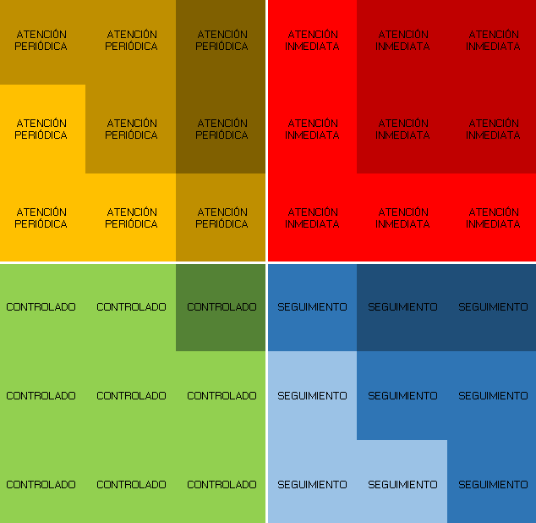
NO | R I E S G O | CORRUPCIÓN |  | VALORACIÓN INICIAL |  | Selección | Siglas de las UD

 |  |  |  | GRADO DE IMPACTO | PROBABILIDAD DE OCURRENCIA
R1 | Falta de claridad en las responsabilidades y funciones. | No |  | 5 | 5 | Si | DG
R2 | Incumplimiento de la meta de PBCN del nivel de secundaria. | No |  | 8 | 6 | Si | DPE
R3 | No llevar un correcto proceso del manejo del inventario de material didáctico del MEVyT (módulos) en las Coordinaciones de Zona. | Si | 1 | 7 | 5 |  | DPE
R4 | Que los usuarios no reciban sus certificados en el tiempo estipulado por la normativida vigente. | No |  | 8 | 3 |  | DAC
R5 | Que no se cumpla con la calidad educativa que se ofrece a las personas beneficiarias. | No |  | 8 | 7 |  | DSE
R6 | Que el Mevyt en línea no se oferte en todas las coordinaciones de zona | No |  | 5 | 5 |  | DSE
R7 | Cancelación de exámenes a los educandos de preparatoria | Si | 1 | 8 | 5 | Si | CPA
R8 | Dejen de funcionar los Sistemas locales | No |  | 7 | 6 |  | DI
R9 | Descontrol en accesos en SASA | Si | 1 | 8 | 3 |  | DI
R10 | Pérdida de información | No |  | 8 | 2 |  | DI
R11 | Mal funcionamiento en los servicios de internet y telefonía | No |  | 6 | 6 |  | DI
R12 | Falta de conectividad en plazas comunitarias | No |  | 8 | 9 | Si | DI
R13 | Ausencia de seguridad de datos y área física DI | No |  | 5 | 2 |  | DI
R14 | Descontrol en los inventarios de equipos informáticos y los usuarios responsablesde los mismos. | Si | 1 | 7 | 8 |  | DI
R15 | Falta de mantenimiento en los equipos informáticos | No |  | 6 | 7 |  | DI
R16 | Falta de licencias de softwares | No |  | 8 | 8 |  | DI
R17 | Falta de generación de reportes en tiempo y forma | No |  | 5 | 2 |  | DI
R18 | Pérdida del valor del Patrimonio en los bienes muebles. | No |  | 9 | 9 | Si | DAF
R19 | Falta de registro por personal en proceso de jubilación. |  |  | 3 | 6 |  | DAF
R20 | Que no se presten los servicios requeridos tanto en Direccion General como en las coordinaciones de zona. | Si | 1 | 5 | 3 |  | DAF
R21 | Accidente del personal de almacén |  |  | 3 | 3 |  | DAF
R22 | Generación de costos por tener bienes acumulados sin uso |  |  | 7 | 8 | Si | DAF
R23 | Generación de un gasto que no se encuentra presupuestado del Instituto por accidente vehicular. |  |  | 4 | 4 |  | DAF
R24 | Observación por parte de los entes fiscalizadores en adquisiciones |  |  | 3 | 4 |  | DAF
R25 | Pérdida de información en general en el área de Recursos Humanos. |  |  | 8 | 3 |  | DAF
R26 | Convenios sin efecto, o que se incumpla lo establecido en dicho instrumento legal. |  |  | 4 | 4 |  | UVC

